Pr.4
Príklad 4.Dané sú týždenné náklady na údržbu a drobné opravy (Y) a vek stroja (X). |  |  |  |  |  |  |  |  |  | naklady=f(veku)
 | Nájdite lineárnu závislosť nákladov od veku. Charakterizujte tesnosť tejto závislosti.
naklady na opravu zavisle od veku stroja
 | Vek | Náklady
 | (roky) | (v Eurach)

 | 1 | 35 | 1708.4444444
 | 1 | 12 | 4138.7777778
 | 3 | 81 | 21.777777778
 | 3 | 105 | 821.77777778
 | 5 | 100 | 560.11111111
 | 6 | 125 | 2368.4444444 | 0.90395240286
 |  | 76.333333333 | 9619.3333333
 |  |  | 9619.3333333
SUMMARY OUTPUT

Regression Statistics
Multiple R | 0.90395240286
R Square | 0.81712994664 | 0.18287005336 | 81,7% variability nakladov na opravu vieme vysvetlit linearnou zavislostou od variability veku stroja
Adjusted R Square | 0.77141243329 | 0.81712994664 | 18,3% variability nakladov na opravu zostalo modelom nevysvetlenej
X Variable 1 Residual Plot
Normal Probability Plot
Standard Error | 20.970741522
Observations | 6 |  |  |  |  |  |  |  |  |  |  |  |  |  |  |  |  | Test statistickej vyznamnosti regresneho modelu (tabulka ANOVA)
 |  |  |  |  |  |  |  |  |  |  |  |  |  |  |  |  |  | H0: Regresny model nie je statisticky vyznamny.
ANOVA |  |  |  |  |  |  |  |  |  |  |  |  |  |  |  |  |  | H1: Regresny model je statisticky vyznamny. |  |  |  |  | α=0,05
 | df | SS | MS | F | Significance F | F krit
Regression | 1 | 7860.2453333 | 7860.2453333 | 17.873455639 | 0.013394685066 | 7.7086474222 | 7860.2453333 | 17.873455639 | 0.013394685066 |  |  |  |  |  |  |  |  | test. statistika: |  | F=MSR/MSE~F(dfRegresion;dfError)
Residual | 4 | 1759.088 | 439.772 |  |  |  | 439.772
Total | 5 | 9619.3333333 |  |  |  |  |  |  |  |  |  |  |  |  |  |  |  | F0= | 17.873455639
 |  |  |  |  |  |  |  |  |  |  |  |  |  |  |  |  |  | Fkrit= | 7.7086474222
 | Coefficients | Standard Error | t Stat | P-value | Lower 95% | Upper 95% | Lower 95,0% | Upper 95,0% |  |  |  |  |  |  |  |  |  | W=(7,71;∞)
Intercept | 14.824 | 16.88112129 | 0.87814071977 | 0.429450523 | -32.045506575 | 61.693506575 | -32.045506575 | 61.693506575 |  |  |  |  |  |  |  |  |  | F0>Fkrit, resp. F0 patri W, preto je mozne na hladine vyznamnosti 0,05 zamietnut H0.
X Variable 1 Line Fit Plot
X Variable 1 | 19.424 | 4.5944592718 | 4.2277009874 | 0.013394685066 | 6.6677360438 | 32.180263956 | 6.6677360438 | 32.180263956 |  |  |  |  |  |  |  |  |  | p-value= | 0.013394685066
 | t kvn-2(α/2)= | -2.7764451052 | 4.2277009874 | 0.013394685066 | 6.6677360438 | 32.180263956 |  |  |  |  |  |  |  |  |  |  |  | p<α, preto H0 zamietame |  |  |  | Na hladine vyznamnosti 0,05 možno prijat tvrdenie, ze linearny regresny model je statisticky vyznamny, t.j. medzi nakladmi na udrzbu a vekom stroja je linearna zavislost.
 | t kvn-2(1-α/2)= | 2.7764451052
 |  |  |  |  |  |  |  |  |  |  |  |  |  |  |  |  |  | Test statistickej vyznamnosti regresneho koeficientu b1
RESIDUAL OUTPUT |  |  |  |  | PROBABILITY OUTPUT |  |  |  |  |  |  |  |  |  |  |  |  | H0: b1=0><H1:b1≠0 |  |  | α=0,05

Observation | Predicted Y | Residuals | Standard Residuals |  | Percentile | Y |  | Predicted Y | SR | Residuals |  |  |  |  |  |  |  | test. statistika: |  | t=b1/SE(b1)~t(n-2)
1 | 34.248 | 0.752 | 0.040092123526 |  | 8.3333333333 | 12 |  | 34.248 | 1771.1752818 | 0.752 |  |  |  |  |  |  |  | t0= | 4.2277009874
2 | 34.248 | -22.248 | -1.1861297396 |  | 25 | 35 |  | 34.248 | 1771.1752818 | -22.248 |  |  |  |  |  |  |  | Fkrit1= | -2.7764451052
3 | 73.096 | 7.904 | 0.42139380897 |  | 41.666666667 | 81 |  | 73.096 | 10.480327111 | 7.904 |  |  |  |  |  |  |  | Fkrit2= | 2.7764451052
4 | 73.096 | 31.904 | 1.7009296662 |  | 58.333333333 | 100 |  | 73.096 | 10.480327111 | 31.904 |  |  |  |  |  |  |  | W=(-∞,-2,78)U(2,78;∞)
5 | 111.944 | -11.944 | -0.63678234493 |  | 75 | 105 |  | 111.944 | 1268.1195804 | -11.944 |  |  |  |  |  |  |  | F0>Fkrit2, resp. F0 patri W, preto je mozne na hladine vyznamnosti 0,05 zamietnut H0.
6 | 131.368 | -6.368 | -0.33950351411 |  | 91.666666667 | 125 |  | 131.368 | 3028.8145351 | -6.368 |  |  |  |  |  |  |  | p-value= | 0.013394685066
 |  |  |  |  |  |  |  |  | 7860.2453333 | 1759.088 |  |  |  |  |  |  |  | p<α, preto H0 zamietame
 |  |  |  |  |  |  |  |  |  |  |  |  |  |  |  |  |  | 95%CI pre koef. b1: |  | 6.6677360438 | 32.180263956
LACK OF FIT - rozklad rezidualneho rozptylu (iba pokusy s opakovanym meranim) |  |  |  |  |  |  |  |  |  |  |  |  |  |  |  |  |  | 0 nepatri do 95%CI pre b1, preto H0 zamietame
SSE=SSPE+SSLF |  |  |  |  |  |  |  |  |  |  |  |  |  |  |  |  |  | Na hladine vyznamnosti 0,05 možno prijat tvrdenie, ze regresny koeficient b1 je statisticky vyznamny, t.j. medzi nakladmi na udrzbu a vekom stroja je linearna zavislost.
 |  |  |  | opakované xj | yj | yj priem | (yj-yjpriem)^2 | df=(nj-1) | (yj priem-ymod)^2 |  |  | df | SS | MS | F | Fkrit | p-value
SSPE - tzv. cista chyba (chyba pri merani) |  |  |  | 1 | 35 | 23.5 | 132.25 | 1 | 115.519504 |  | Regression | 1 | 7860.2453333 | 7860.2453333 | 17.873455639 |  | 0.013394685066
SSLF - chyba modelu (miera nezhody |  |  |  | 1 | 12 |  | 132.25 |  | 115.519504 |  | Residual | 4 | 1759.088 | 439.772
empirickeho modelu s teoretickym) |  |  |  | 3 | 81 | 93 | 144 | 1 | 396.169216 |  | Lack of fit | 2 | 1206.588 | 603.294 | 2.1838696833 | 19 | 0.31408320675
 |  |  |  | 3 | 105 |  | 144 |  | 396.169216 |  | Pure error | 2 | 552.5 | 276.25
 |  |  |  | 5 | 100 | 100 | 0 |  | 142.659136 |  | Total |  | 35
 |  |  |  | 6 | 125 | 125 | 0 |  | 40.551424
 |  |  |  | suma |  |  | 552.5 | 2 | 1206.588 |  | Testujeme, ci je polozka SSLF vyznamna:
 |  |  |  |  |  |  |  |  |  |  | H0: SSLF=SSPE >< H1: SSLF≠SSPE |  |  |  | α=0,05
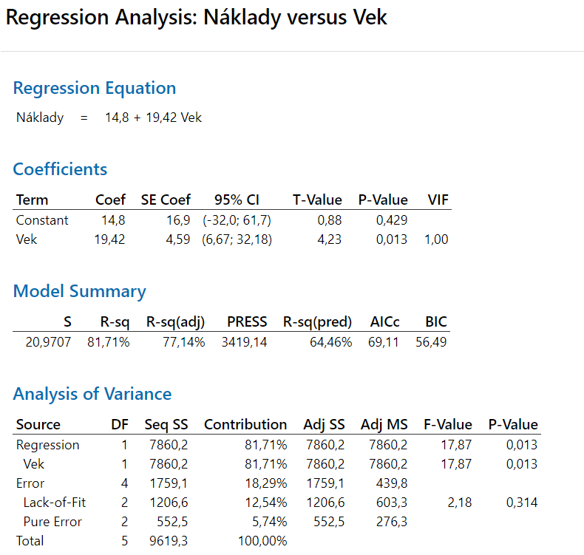
 |  |  |  |  |  |  |  |  |  |  | test. statistika:

 |  |  |  |  |  |  |  |  |  |  | F=2,18<Fkrit=19 t.j. H0 nezamietame (polozka SSLF nie je vyznamna, preto je model dostatocny - je vyhovujuci - zhodny s teoretickym)

j-te pozorovanie pre bod xi, i=1,2,...m |  |  |  |  |  |  |  |  |  |  | Pozn.: Ak by SSLF bolo vyznamne, najdeny model povazujeme za nedostatocne zhodny s teoretickym modelom.
j=1,2,...ni
